Campos
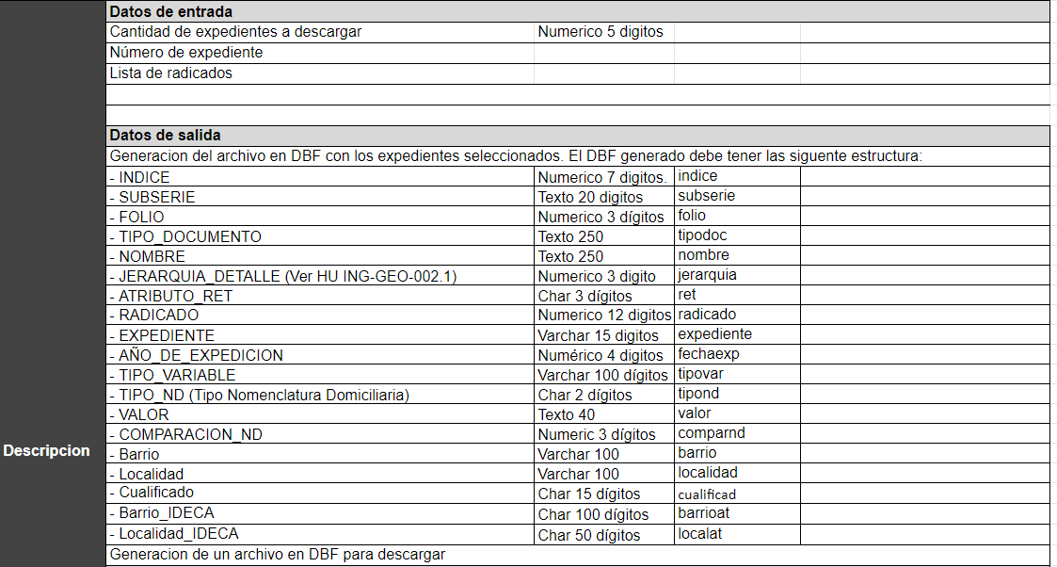
HU ING-GEO-006 .

